Résultats test
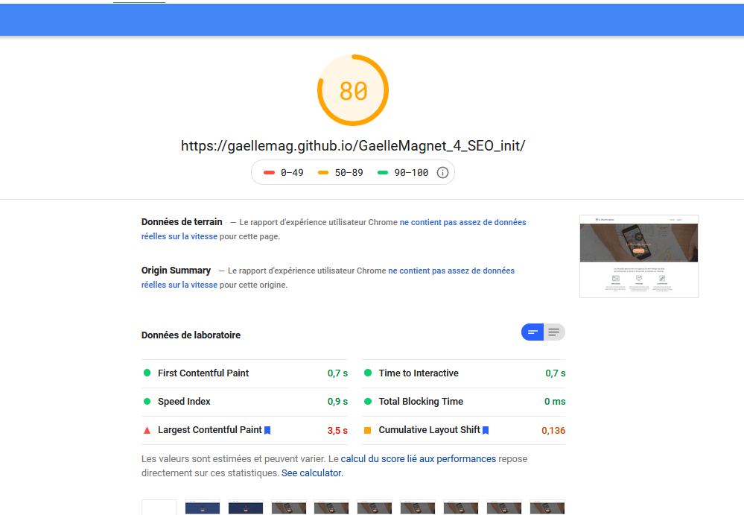
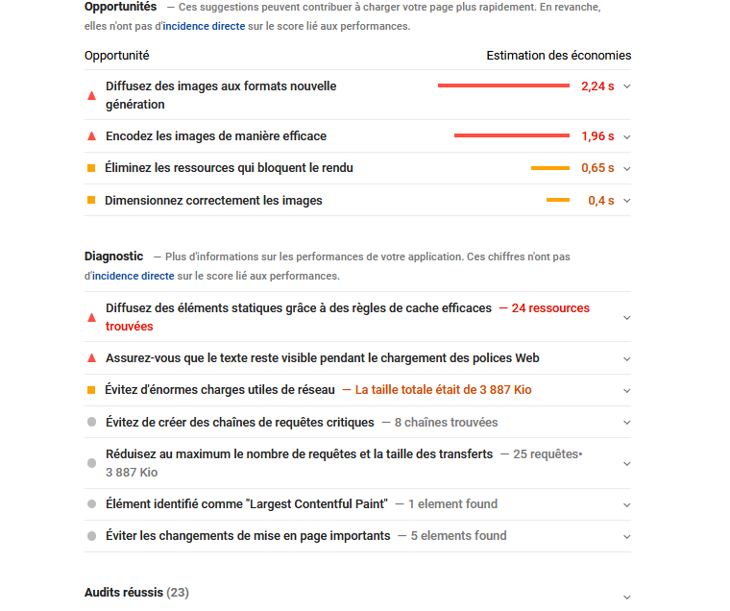
Avant optimisation : |  | Après optimisation

Gtmetrix | Gtmetrix

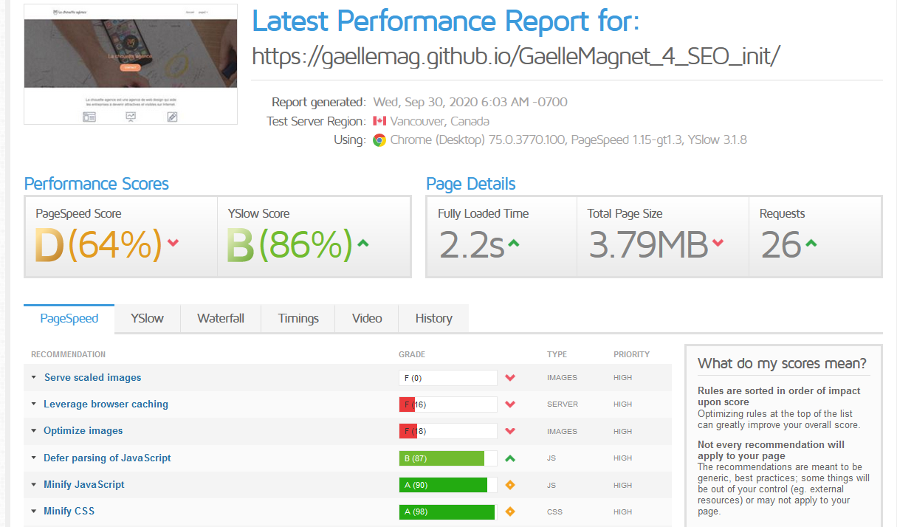

PageSpeed

